Hoja1
Contenido | Dia | Texto
 Estreno o Catalogo | 2020-10-05 | Hoy te recomendamos la discografía de @chejere_music un grupo dedicado a la música mexicana contemporánea influenciada de la tradición. ¿Tu ya los escuchaste? Platícanos en los comentarios http://bit.ly/ChéjereNubesdeSal http://bit.ly/ChéjereOjosdeLuna http://bit.ly/ChéjereVillatrópico #MusicaDiferente
Noticia | 2020-10-06 | #Facebook anuncia el lanzamiento en #EstadosUnidos de du plataforma de videos musicales licenciados por los artistas, que pronto se liberara para otras regiones del mundo. "Coméntanos que opinas de esta nueva estrategia de Facebook" #FonarteLatino #YouTube https://www.iproup.com/innovacion/15196-facebook-se-prepara-para-lanzar-videos-musicales
Encuesta | 2020-10-07 | 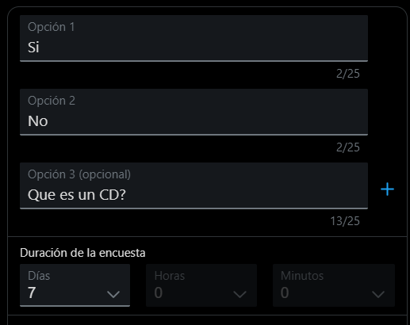 "Queremos tu opinión", alguien de ustedes ha comprado o intentado comprar un CD o DVD físico en los últimos 6 meses?﻿
Noticia | 2020-10-08 | #Google anuncia que en diciembre del 2020 #YouTubeMusic reemplazará a #GooglePlayMusic como plataforma de música, coméntanos, ¿Tu usas Google Play Music? ¿Qué opinas de esta decisión? #FonarteLatino #MusicaDiferente #Noticias https://blog.youtube/news-and-events/youtube-music-will-replace-google-play-music-end-2020/?utm_source=Sailthru&utm_medium=email&utm_campaign=Video%20Network%20Newsletter:%20August%2026%2C%202020&utm_term=YouTube%20Partners%20%2B%20Orchardites
Estreno o Catalogo | 2020-10-09
 | 2020-10-10
 | 2020-10-11
Estreno o Catalogo | 2020-10-12
Noticia | 2020-10-13
Play List | 2020-10-14
Noticia | 2020-10-15
Estreno o Catalogo | 2020-10-16
 | 2020-10-17
 | 2020-10-18
Estreno o Catalogo | 2020-10-19
Noticia | 2020-10-20
Encuesta | 2020-10-21
Noticia | 2020-10-22
Estreno o Catalogo | 2020-10-23
 | 2020-10-24
 | 2020-10-25
Estreno o Catalogo | 2020-10-26
Play List | 2020-10-27
Encuesta | 2020-10-28
Noticia | 2020-10-29
Estreno o Catalogo | 2020-10-30

